Лист6
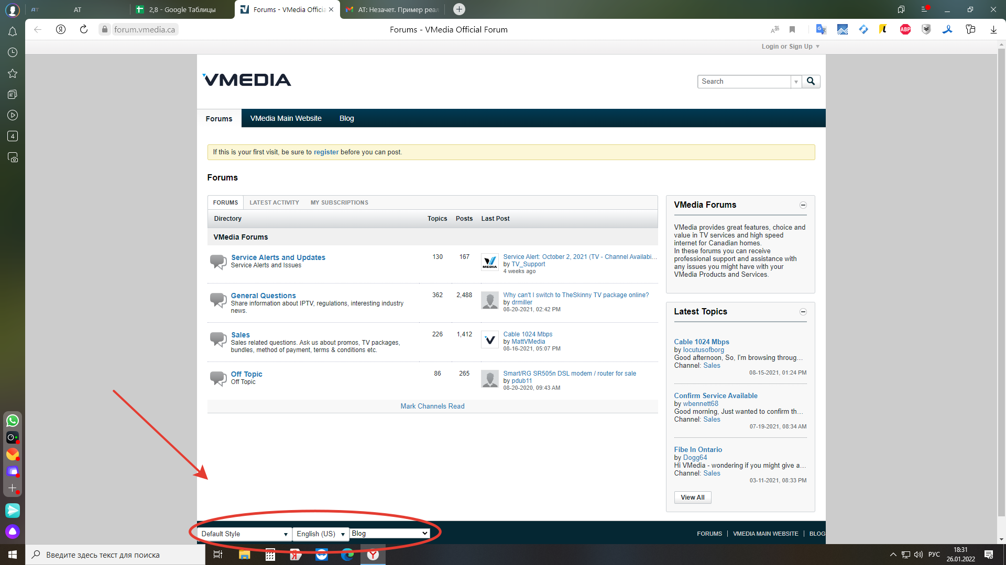
Курсор не меняется на палец при наведении на кнопки

Шаги:
1. https://forum.vmedia.ca/
2.Внизу страницы навести на default Style/ English (US) / blog

факт : курсор не менятется
ожтдаемый результат: курсор меняется на указатекльный палец

